Накладная-№3
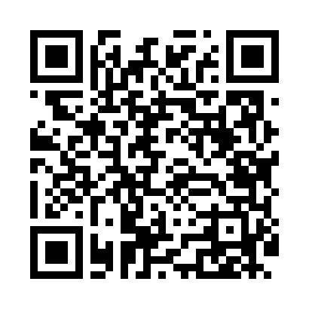
Номер товарно-транспортной накладной: |  |  | Торговый представитель: Kamol aka
Поставщик: Toshkent falcon fly 2 |  |  | Телефон торгового представителя: +998979626299
Дата отгрузки: 16.12.2025 |  |  | Контрагент: """" Klient
Дата консигнации: |  |  | Адрес:
Доставщик: |  |  | Телефон:
Телефон доставщика:
Время заказа: 16.12.2025 14:49:04
№ | Штрих-код | Название товаров (работ,услуг) | Количество | Количество в кейсе | Цена | Сумма
 |  |  | 70 |  |  | 58
1 | 6902011050477 | Пластмасса ликобча 11 plate DB-67-82 | 20 | 20 шт. | 1.40 | 28
2 | 6915645645056 | Соус учун махсус идиш 7x7x3.8 sm DB-59-15 | 50 | 50 шт. | 0.60 | 30
Итого: 58$|->UZS: 725,000.00

